Benchmarking
Disclaimer!
Die Angaben im FSG Magazin kommen von den Teams und nicht von der FSG. Besonders Tolle Werte sind daher mit Vorsicht zu genießen.
Teamdaten |  |  |  |  |  |  |  |  |  |  |  |  |  | Errechnete Parameter
Teamname | Jahr | FSG Platzierung | Endurance geschafft | Top team | Weight |  |  |  |  | Kapazität | TS-Volt | Zellchemie | Leistung | P2W | Cap2W | Cap2P
 |  |  |  | Teams mit beachtend mehr Budget | Front | Rear | Total | wo D | Distri |  |  |  |  |  |  | Limit 80kW
 |  |  |  |  | [Kg] | [Kg] | [Kg] | [Kg] | [Kg] | [kWh] | [V] |  | [Kw] | [kW/Kg] | [kWh/Kg] | (kWh/kW)
RWTH Aachen | 2019 | 4 | 1 | 1 | 102 | 129 | 231 | 163 | 0.44 | 7.02 | 600 | LiCoO2 | 128 | 0.35 | 0.030 | 0.088
TU Berlin | 2019 | 28 | 0 | 0 | 109 | 135 | 244 | 176 | 0.45 | 6.526 | 588 | LiNiCoMnO2 | 72 | 0.30 | 0.027 | 0.091
TU Braunschweig | 2019 | 33 | 0 | 0 | 135 | 135 | 270 | 202 | 0.50 | 7 | 600 | LiCoO2 | 70 | 0.26 | 0.026 | 0.100
Technische Universität Chemnitz | 2019 | 32 | 0 | 0 | 122 | 148 | 270 | 202 | 0.45 | 7.24 | 452 | LiNiCoAlO2 | 75 | 0.28 | 0.027 | 0.097
OTH | 2019 | 26 | 0 | 0 | 126 | 137 | 263 | 195 | 0.48 | 7.98 | 600 | LiPo | 141.2 | 0.30 | 0.030 | 0.100
BAYREUTH | 2019 | 16 | 0 | 0 | 137 | 148 | 285 | 217 | 0.48 | 6.84 | 588 | LiCoO2 | 140 | 0.28 | 0.024 | 0.085
DARMSTADT | 2019 | 15 | 0 | 0 | 139 | 139 | 278 | 210 | 0.50 | 5.8 | 443 | LiCoO2 | 208 | 0.29 | 0.021 | 0.073
DRESDEN | 2019 | 11 | 0 | 0 | 114 | 122 | 236 | 168 | 0.48 | 6.8 | 588 | Lithium-ion Polymer | 140 | 0.34 | 0.029 | 0.085
EINDHOVEN | 2019 | 5 | 1 | 1 | 123 | 145 | 268 | 200 | 0.46 | 7 | 400 | LiCoO2 | 120 | 0.30 | 0.026 | 0.088
TU Bergakademie Freiberg | 2019 | 3 | 1 | 0 | 130 | 135 | 265 | 197 | 0.49 | 6.88 | 395 | LiCoO2, pouch cells | 101.4 | 0.30 | 0.026 | 0.086
GÖTTINGEN | 2019 | 21 | 0 | 0 | 128 | 130 | 258 | 190 | 0.50 | 7.62 | 454 | LiPo - Cobalt Oxide | 80 | 0.31 | 0.030 | 0.095
HELSINKI | 2019 | 18 | 0 | 0 | 122 | 147 | 269 | 201 | 0.45 | 7.03 | 598 | Lithium Polymer | 74 | 0.28 | 0.026 | 0.095
JINZHOU | 2019 | 35 | 1 | 0 | 152 | 168 | 320 | 252 | 0.48 | 7.28 | 504 | LiCoO2 | 160 | 0.25 | 0.023 | 0.091
KARLSRUHE | 2019 | 2 | 1 | 1 | 119 | 118 | 237 | 169 | 0.50 | 7.34 | 600 | LiPo | 106.8 | 0.34 | 0.031 | 0.092
KASSEL | 2019 | 27 | 0 | 0 | 130 | 153 | 283 | 215 | 0.46 | 12.096 | 600 | Li(NiCoMn)O2 | 164 | 0.28 | 0.043 | 0.151
Kiel | 2019 | 29 | 0 | 0 | 127 | 127 | 254 | 186 | 0.50 | 6.5 | 600 | LiCoO2 | 141.6 | 0.31 | 0.026 | 0.08125
 |  |  |  | Gesamtdurchschnitte | 126 | 139 | 264 | 196 | 0.48 | 7.3095 | 538.125 |  | 120.125 | 0.30 | 0.028 | 0.094
Baltic Racing (Ziel) | 2021 |  |  |  | 135 | 170 | 305 | 237 | 0.44262295082 | 7.5 | 570 |  | 80 | 0.26 | 0.025 | 0.094

Zellvergleich
Readme
Diese Seite ermöglichst es Akuzellen basierend auf ihren Datenblattwerten (statisch)
gegenüberzustellen und sich daraus einen Akku nach den vorgegeben Parametern konfigurieren zu lassen.
Die Tabelle arbeitet dabei nach dem Prinzip das alle vorgegeben Paramater erfüllt sein müssen.
Damit lässt sich aus der Fülle an Zellen auf dem Markt schnell die Spreu vom Weizen trennen.
Im Anschluss sollten dann weitere Parameter wie die thermische perfromance und die entladeeffizienz begutachtet werden -> nächste Seite.
Wichtig zu wissen!!!, die Desired average Power wird Stand 2021 mit der Ladeschlussspannung berechnet und nicht mit der Nennspannung. Der grund ist das Low Reku Konzept und die relativ niedrige fahrbare leistung im endurance aufgrund der verhältnismmäßigh niedrigen akkukapazität. Hierbei sollte für die Zukunft evaluiert werden ob dieser Wert mit der Nennspannung für die kommende auslegung mehr Sinn macht. (mehr fokus auf Leistung bei niedrigerem SOC -> ende endurance)
 | Eingabe Werte | Energus Packs
Input Daten | Cell Type | 1x4 | 1x5 | 1x6 | 2x4 | 1x5 RT | LG INR18650HG2 | Samsung 25R | Sony VTC5A | Apexium INR18650 | ANR26650m1B | F706094 | F1187021 | GB-LFP1865-11 | AMP20M1HD-A | Sony VTC6 | Keeppower IMR26650 | Samsung INR21700-40T | Sony US26650FTC1
 | U_nenn | 3.6 | 3.6 | 3.6 | 3.6 | 3.6 | 3.6 | 3.6 | 3.6 | 3.6 | 3.2 | 3.2 | 3.2 | 3.2 | 3.2 | 3.6 | 3.6 | 3.6 | 3.6
 | U max | 4.2 | 4.2 | 4.2 | 4.2 | 4.2 | 4.2 | 4.2 | 4.2 | 4.2 | 3.6 | 3.6 | 3.6 | 3.6 | 3.6 | 4.2 | 4.2 | 4.2 | 4.2
 | I Peak | 186 | 232 | 280 | 360 | 225 | 40 | 100 | 35 | 20 | 120 | 150 | 480 | 30 | 200 | 30 | 30 | 45 | 30
 | I avg | 62 | 155 | 180 | 200 | 62.5 | 20 | 20 | 25 | 15 | 50 | 75 | 240 | 25 | 150 | 20 | 15 | 35 | 20
 | Wh (Ah * Nennspannung) | 44.6 | 55.8 | 67 | 75 | 45 | 10.8 | 9 | 9 | 10.8 | 8 | 8 | 25.6 | 3.63 | 65 | 10.8 | 19.8 | 14.4 | 9.6
 | m [g] | 224 | 266 | 323 | 427 | 266 | 49 | 45 | 45 | 48 | 76 | 75 | 225 | 39 | 496 | 46.6 | 93 | 70 | 86
 | Preis |  |  |  |  |  |  |  |  |  | 8.95 € |  |  |  | 55.00 € | 7.45 € | 10.45 € | 3.20 € | 7.45 €

Akku Parameter | min Avg P | 60000
 | n | 230.41 | 92.17 | 79.37 | 71.43 | 228.57 | 714.29 | 714.29 | 571.43 | 952.38 | 333.33 | 222.22 | 69.44 | 666.67 | 111.11 | 714.29 | 952.38 | 408.16 | 714.29
 | m_B [kg] | 51.61 | 24.52 | 25.63 | 30.50 | 60.80 | 35.00 | 32.14 | 25.71 | 45.71 | 25.33 | 16.67 | 15.63 | 26.00 | 55.11 | 33.29 | 88.57 | 28.57 | 61.43
 | max V | 570
 | n abgerundet | 135 | 135 | 135 | 135 | 135 | 135 | 135 | 135 | 135 | 158 | 158 | 158 | 158 | 158 | 135 | 135 | 135 | 135
 | m_B [kg] | 30.24 | 35.91 | 43.61 | 57.65 | 35.91 | 6.62 | 6.08 | 6.08 | 6.48 | 12.01 | 11.85 | 35.55 | 6.16 | 78.37 | 6.29 | 12.56 | 9.45 | 11.61
 | min Wh | 7500
 | n | 168.16 | 134.41 | 111.94 | 100.00 | 166.67 | 694.44 | 833.33 | 833.33 | 694.44 | 937.50 | 937.50 | 292.97 | 2066.12 | 115.38 | 694.44 | 378.79 | 520.83 | 781.25
 | m_B [kg] | 37.67 | 35.75 | 36.16 | 42.70 | 44.33 | 34.03 | 37.50 | 37.50 | 33.33 | 71.25 | 70.31 | 65.92 | 80.58 | 57.23 | 32.36 | 35.23 | 36.46 | 67.19
 | min max P | 90000
 | n | 115.21 | 92.36 | 76.53 | 59.52 | 95.24 | 535.71 | 214.29 | 612.24 | 1071.43 | 208.33 | 166.67 | 52.08 | 833.33 | 125.00 | 714.29 | 714.29 | 476.19 | 714.29
 | m_B [kg] | 25.81 | 24.57 | 24.72 | 25.42 | 25.33 | 26.25 | 9.64 | 27.55 | 51.43 | 15.83 | 12.50 | 11.72 | 32.50 | 62.00 | 33.29 | 66.43 | 33.33 | 61.43

Config bestimmung | n_max | 230.4 | 135.0 | 135.0 | 135.0 | 228.6 | 714.3 | 833.3 | 833.3 | 1071.4 | 937.5 | 937.5 | 293.0 | 2066.1 | 158.0 | 714.3 | 952.4 | 520.8 | 781.3
 | Gerundet | 230 | 135 | 135 | 135 | 229 | 714 | 833 | 833 | 1071 | 938 | 938 | 293 | 2066 | 158 | 714 | 952 | 521 | 781
 | Anzahl Serieller Zellen | 115.0 | 135.0 | 135.0 | 135.0 | 114.5 | 135.0 | 135.0 | 135.0 | 133.9 | 156.3 | 156.3 | 146.5 | 158.0 | 158.0 | 135.0 | 135.0 | 130.3 | 130.2
 | Gerundet | 115 | 135 | 135 | 135 | 115 | 135 | 135 | 135 | 134 | 156 | 156 | 147 | 158 | 158 | 135 | 135 | 130 | 130
 | Anzahl Paralleler Zellen | 1.7 | 1.0 | 1.0 | 1.0 | 1.7 | 5.3 | 6.2 | 6.2 | 7.9 | 5.9 | 5.9 | 1.9 | 13.1 | 1.0 | 5.3 | 7.1 | 3.9 | 5.8
 | Gerundet | 2 | 1 | 1 | 1 | 2 | 5 | 6 | 6 | 8 | 6 | 6 | 2 | 13 | 1 | 5 | 7 | 4 | 6

Gesamt Parameter | U max | 483 | 567 | 567 | 567 | 483 | 567 | 567 | 567 | 563 | 562 | 562 | 529 | 569 | 569 | 567 | 567 | 546 | 546
 | Wh | 10258 | 7533 | 9045 | 10125 | 10305 | 7711 | 7497 | 7497 | 11567 | 7504 | 7504 | 7501 | 7500 | 10270 | 7711 | 18850 | 7502 | 7498
 | Energie [MJ] | 37 | 27 | 33 | 36 | 37 | 28 | 27 | 27 | 42 | 27 | 27 | 27 | 27 | 37 | 28 | 68 | 27 | 27
 | m [Kg] | 52 | 36 | 44 | 58 | 61 | 35 | 37 | 37 | 51 | 71 | 70 | 66 | 81 | 78 | 33 | 89 | 36 | 67

Stack-aufteilung | Max Stack Parameter (Rules)
 | 120 V | 4.0 | 4.7 | 4.7 | 4.7 | 4.0 | 4.7 | 4.7 | 4.7 | 4.7 | 4.7 | 4.7 | 4.4 | 4.7 | 4.7 | 4.7 | 4.7 | 4.6 | 4.6
 | 12 Kg | 4.3 | 3.0 | 3.6 | 4.8 | 5.1 | 2.9 | 3.1 | 3.1 | 4.3 | 5.9 | 5.9 | 5.5 | 6.7 | 6.5 | 2.8 | 7.4 | 3.0 | 5.6
 | 6 MJ | 6.2 | 4.5 | 5.4 | 6.1 | 6.2 | 4.6 | 4.5 | 4.5 | 6.9 | 4.5 | 4.5 | 4.5 | 4.5 | 6.2 | 4.6 | 11.3 | 4.5 | 4.5
 | Größter Teiler | 6.2 | 4.7 | 5.4 | 6.1 | 6.2 | 4.7 | 4.7 | 4.7 | 6.9 | 5.9 | 5.9 | 5.5 | 6.7 | 6.5 | 4.7 | 11.3 | 4.6 | 5.6
 | mindest anzahl Stacks Serie | 7 | 5 | 6 | 7 | 7 | 5 | 5 | 5 | 7 | 6 | 6 | 6 | 7 | 7 | 5.0 | 12 | 5 | 6
 | Zellen per BMS | Wieviele Zellen können an einen BMS Chip angeschlossen werden. Manchmal gegehen auch 14 oder gar 16. Dementsprechend hier die 3 lieblingsconfigs angeben
 | 12 | 9.6 | 11.3 | 11.3 | 11.3 | 9.6 | 11.3 | 11.3 | 11.3 | 11.2 | 13.0 | 13.0 | 12.3 | 13.2 | 13.2 | 11.3 | 11.3 | 10.8 | 10.8
 | Gerundet | 10.0 | 11.0 | 11.0 | 11.0 | 10.0 | 11.0 | 11.0 | 11.0 | 11.0 | 13.0 | 13.0 | 12.0 | 13.0 | 13.0 | 11.0 | 11.0 | 11.0 | 11.0
 | Differenz | 0.4 | 0.3 | 0.3 | 0.3 | 0.4 | 0.3 | 0.3 | 0.3 | 0.2 | 0.0 | 0.0 | 0.3 | 0.2 | 0.2 | 0.3 | 0.3 | 0.2 | 0.2
 | 11 | 10.5 | 12.3 | 12.3 | 12.3 | 10.5 | 12.3 | 12.3 | 12.3 | 12.2 | 14.2 | 14.2 | 13.4 | 14.4 | 14.4 | 12.3 | 12.3 | 11.8 | 11.8
 | Gerundet | 10.0 | 12.0 | 12.0 | 12.0 | 10.0 | 12.0 | 12.0 | 12.0 | 12.0 | 14.0 | 14.0 | 13.0 | 14.0 | 14.0 | 12.0 | 12.0 | 12.0 | 12.0
 | Differenz | 0.5 | 0.3 | 0.3 | 0.3 | 0.5 | 0.3 | 0.3 | 0.3 | 0.2 | 0.2 | 0.2 | 0.4 | 0.4 | 0.4 | 0.3 | 0.3 | 0.2 | 0.2
 | 10 | 11.5 | 13.5 | 13.5 | 13.5 | 11.5 | 13.5 | 13.5 | 13.5 | 13.4 | 15.6 | 15.6 | 14.7 | 15.8 | 15.8 | 13.5 | 13.5 | 13.0 | 13.0
 | Gerundet | 12.0 | 14.0 | 14.0 | 14.0 | 12.0 | 14.0 | 14.0 | 14.0 | 13.0 | 16.0 | 16.0 | 15.0 | 16.0 | 16.0 | 14.0 | 14.0 | 13.0 | 13.0
 | Differenz | 0.5 | 0.5 | 0.5 | 0.5 | 0.5 | 0.5 | 0.5 | 0.5 | 0.4 | 0.4 | 0.4 | 0.3 | 0.2 | 0.2 | 0.5 | 0.5 | 0.0 | 0.0
 | Anzahl Serieller Zellen pro Stack | 12 | 11 | 11 | 11 | 12 | 11 | 11 | 11 | 11 | 12 | 12 | 10 | 10 | 10 | 11 | 11 | 11 | 11
 | Anzahl Serieller Stacks | 10 | 12 | 12 | 12 | 10 | 12 | 12 | 12 | 12 | 13 | 13 | 15 | 16 | 16 | 12 | 12 | 12 | 12

Fertige Akku | Config | 120S 2P | 132S 1P | 132S 1P | 132S 1P | 120S 2P | 132S 5P | 132S 6P | 132S 6P | 132S 8P | 156S 6P | 156S 6P | 150S 2P | 160S 13P | 160S 1P | 132S 5P | 132S 7P | 132S 4P | 132S 6P
 | max V | 504 | 554.4 | 554.4 | 554.4 | 504 | 554.4 | 554.4 | 554.4 | 554.4 | 561.6 | 561.6 | 540 | 576 | 576 | 554.4 | 554.4 | 554.4 | 554.4
 | avg V | 432 | 475.2 | 475.2 | 475.2 | 432 | 475.2 | 475.2 | 475.2 | 475.2 | 499.2 | 499.2 | 480 | 512 | 512 | 475.2 | 475.2 | 475.2 | 475.2
 | Avg P [kW] | 62.5 | 85.9 | 99.8 | 110.9 | 63.0 | 55.4 | 66.5 | 83.2 | 66.5 | 168.5 | 252.7 | 259.2 | 187.2 | 86.4 | 55.4 | 58.2 | 77.6 | 66.5
 | max P [kW] | 187.5 | 128.6 | 155.2 | 199.6 | 226.8 | 110.9 | 332.6 | 116.4 | 88.7 | 404.4 | 505.4 | 518.4 | 224.6 | 115.2 | 83.2 | 116.4 | 99.8 | 99.8
 | n_zellen | 240 | 132 | 132 | 132 | 240 | 660 | 792 | 792 | 1056 | 936 | 936 | 300 | 2080 | 160 | 660 | 924 | 528 | 792
 | m [Kg] | 53.8 | 35.1 | 42.6 | 56.4 | 63.8 | 32.3 | 35.6 | 35.6 | 50.7 | 71.1 | 70.2 | 67.5 | 81.1 | 79.4 | 30.8 | 85.9 | 37.0 | 68.1
 | I Peak [A] | 372 | 232 | 280 | 360 | 450 | 200 | 600 | 210 | 160 | 720 | 900 | 960 | 390 | 200 | 150 | 210 | 180 | 180
 | Preis [€] | - € | - € | - € | - € | - € | - € | - € | - € | - € | 8,377.20 € | - € | - € | - € | 8,800.00 € | 4,917.00 € | 9,655.80 € | 1,689.60 € | 5,900.40 €

Zellvergleich Detailiert
Kapazität über Entladestrom
 | LG INR18650HG2 | Samsung 25R | Sony VTC5A | Sony VTC6 | Apexium INR18650 | Vapcell INR18650 | Enercig 18650 3000mAh (Green) 2016 | Molicel INR18650-P26A | Samsung INR21700-30T
0.2A | 10.5 | 9.2 | 9.2 | 11.1 | 9.5 | 9.8 | 11.1 | 9.7 | 11.3
7.0A | 9.5 | 8 | 8.6 | 10.2 | 8.8 | 9 | 10.2 | 8.9 | 10.8
15.0A | 8.9 | 7.3 | 8.2 | 9.6 | 8.7 | 8.5 | 9.5 | 8.9 | 10.5
20.0A | 8.3 | 6.9 | 7.8 | 8.9 | 8.5 | 8.2 | 9.1 | 8.6 | 10.3
30.0A | 6.6 | 5.5 | 7.3 | 7.2 | 8 | 7.7 | 7.5 | 8 | 10
Testdaten von dampfakkus.de/ und lygte-info.dk/
Kapazität über entladestrom
 | 0.2A | 7.0A | 15.0A | 20.0A | 30.0A
LG INR18650HG2 | 10.5 | 9.5 | 8.9 | 8.3 | 6.6
Samsung 25R | 9.2 | 8 | 7.3 | 6.9 | 5.5
Sony VTC5A | 9.2 | 8.6 | 8.2 | 7.8 | 7.3
Sony VTC6 | 11.1 | 10.2 | 9.6 | 8.9 | 7.2
Apexium INR18650 | 9.5 | 8.8 | 8.7 | 8.5 | 8
Vapcell INR18650 | 9.8 | 9 | 8.5 | 8.2 | 7.7
Enercig 18650 3000mAh (Green) 2016 | 11.1 | 10.2 | 9.5 | 9.1 | 7.5
Molicel INR18650-P26A | 9.7 | 8.9 | 8.9 | 8.6 | 8
Samsung INR21700-30T | 11.3 | 10.8 | 10.5 | 10.3 | 10

Temperatur über entladestrom
 | 15.0A | 20.0A | 30.0A
LG INR18650HG2 | 44 | 81 | 90
Samsung 25R | 47 | 90 | 95
Sony VTC5A | 34 | 42 | 48
Sony VTC6 | 49 | 75 | 91
Apexium INR18650 | 30 | 38 | 50
Temperatur über Entladestrom
Vapcell INR18650 | 28 | 33 | 43
Enercig 18650 3000mAh (Green) 2016 | 44 | 55 | 92
Molicel INR18650-P26A | 35 | 42 | 50
Samsung INR21700-30T | 31 | 33 | 38

Entladeeffizienz VTC6
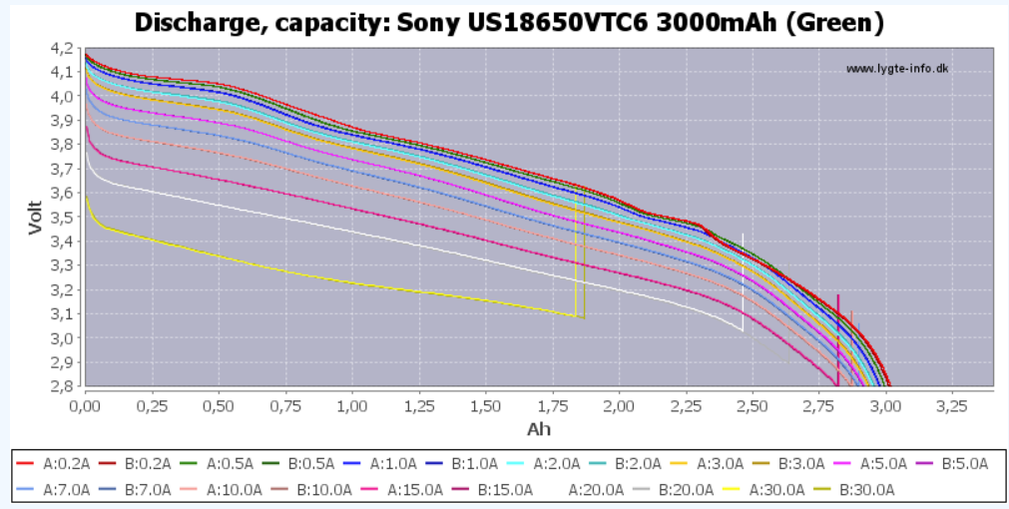
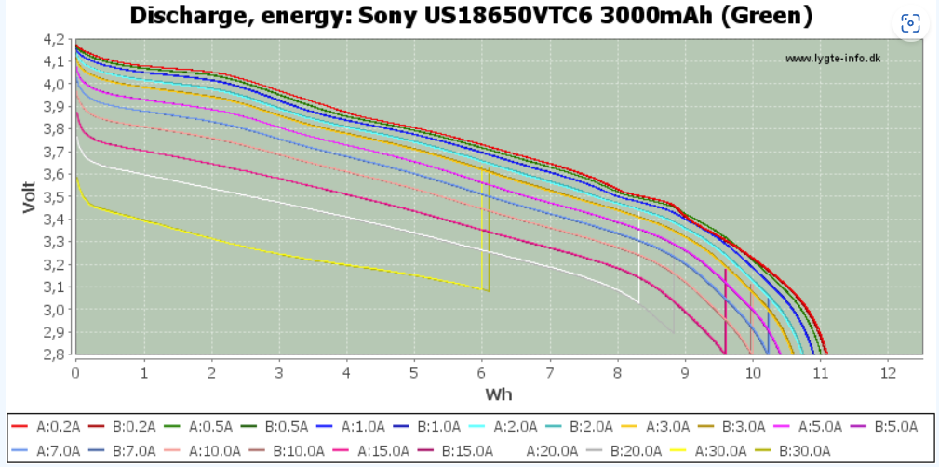
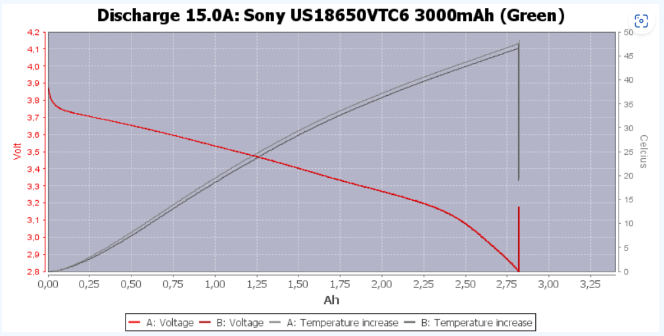
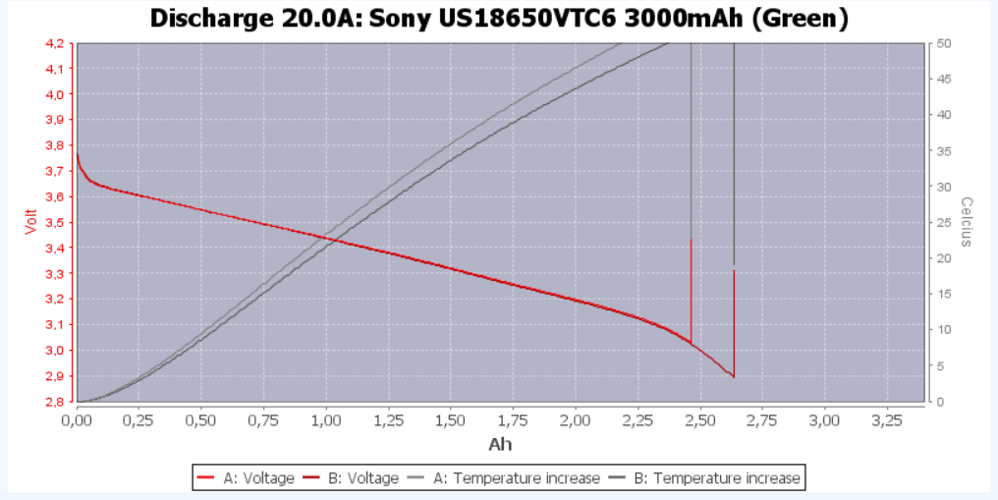
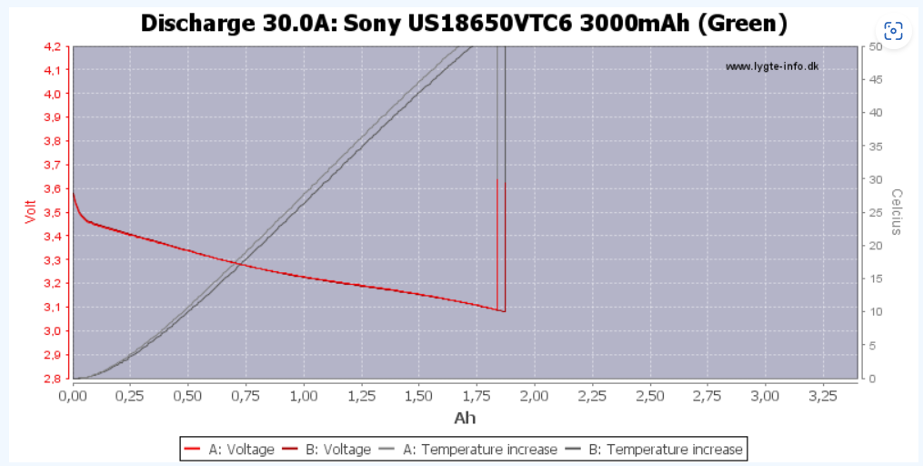
Entladeeffizienz VTC6
 | Discharge Effizienz
0.00 A
0.20 A | 94%
0.50 A | 93%
1.00 A | 93%
2.00 A | 92%
3.00 A | 92%
5.00 A | 91%
7.00 A | 89%
10.00 A | 90%
15.00 A | 88%
20.00 A | 84%
30.00 A | 78%
Discharge Rate | Dischacharged Capacity | Dischacharged Capacity | Discharge time | Corrected Discharge Current | Discharge Effizienz
0.00 A | 3.20 Ah | 11520.00 As
0.20 A | 3.02 Ah | 10856.16 As | 54281 s | 0.21 A | 94%
0.50 A | 2.98 Ah | 10743.48 As | 21487 s | 0.54 A | 93%
1.00 A | 2.97 Ah | 10687.68 As | 10688 s | 1.08 A | 93%
2.00 A | 2.95 Ah | 10631.16 As | 5316 s | 2.17 A | 92%
3.00 A | 2.94 Ah | 10573.20 As | 3524 s | 3.27 A | 92%
5.00 A | 2.91 Ah | 10476.00 As | 2095 s | 5.50 A | 91%
7.00 A | 2.85 Ah | 10260.00 As | 1466 s | 7.86 A | 89%
10.00 A | 2.88 Ah | 10350.00 As | 1035 s | 11.13 A | 90%
15.00 A | 2.82 Ah | 10152.00 As | 677 s | 17.02 A | 88%
20.00 A | 2.70 Ah | 9720.00 As | 486 s | 23.70 A | 84%
30.00 A | 2.50 Ah | 9000.00 As | 300 s | 38.40 A | 78%

Werte von Lygite.info
Das diagramm stellt das bei höheren ladeströmen die entladeeffizienz drastisch sinkt und wir deutlich weniger ennergie insgesamt aus unserer Akuzelle bekommen (verluste und so)
 |  |  |  |  | Input Values

Voltage SOC Current VTC6
 |  |  |  | Dischargecurrent [A]
 |  |  | 0.083333333333 | 0.2 | 0.5 | 1 | 2 | 3 | 5 | 7 | 10 | 15 | 20 | 30
 | SOC bezogen auf 3Ah -> 100% | 0.00 Ah | 0% | 2.85 | 2.8 | 2.8 | 2.8 | 2.8 | 2.8 | 2.8 | 2.8 | 2.8 | 2.8 | 2.8
 |  | 0.25 Ah | 8% | 3.16 | 3.15 | 3.13 | 3.09 | 3.06 | 3.03 | 2.99 | 2.95 | 2.88 | 2.8 | 2.8
 |  | 0.50 Ah | 17% | 3.32 | 3.34 | 3.32 | 3.3 | 3.27 | 3.24 | 3.2 | 3.15 | 3.08 | 3 | 2.83
 |  | 0.75 Ah | 25% | 3.48 | 3.47 | 3.45 | 3.42 | 3.4 | 3.35 | 3.31 | 3.26 | 3.2 | 3.13 | 3
 |  | 1.00 Ah | 33% | 3.57 | 3.55 | 3.53 | 3.5 | 3.47 | 3.44 | 3.4 | 3.34 | 3.27 | 3.2 | 3.05
 |  | 1.25 Ah | 42% | 3.65 | 3.64 | 3.62 | 3.59 | 3.55 | 3.5 | 3.46 | 3.41 | 3.33 | 3.25 | 3.11
 |  | 1.50 Ah | 50% | 3.74 | 3.73 | 3.71 | 3.67 | 3.65 | 3.6 | 3.55 | 3.49 | 3.4 | 3.31 | 3.16
 |  | 1.75 Ah | 58% | 3.81 | 3.8 | 3.78 | 3.75 | 3.72 | 3.67 | 3.62 | 3.56 | 3.47 | 3.38 | 3.2
 |  | 2.00 Ah | 67% | 3.87 | 3.85 | 3.84 | 3.8 | 3.79 | 3.74 | 3.7 | 3.62 | 3.52 | 3.43 | 3.22
 |  | 2.25 Ah | 75% | 3.96 | 3.95 | 3.93 | 3.89 | 3.86 | 3.81 | 3.77 | 3.7 | 3.6 | 3.5 | 3.28
 |  | 2.50 Ah | 83% | 4.05 | 4.04 | 4.01 | 3.98 | 3.95 | 3.89 | 3.84 | 3.77 | 3.65 | 3.55 | 3.34
 |  | 2.75 Ah | 92% | 4.08 | 4.07 | 4.05 | 4.01 | 3.98 | 3.93 | 3.88 | 3.81 | 3.7 | 3.6 | 3.4
 |  | 3.00 Ah | 100% | 4.18 | 4.16 | 4.14 | 4.12 | 4.1 | 4.075 | 4.05 | 3.98 | 3.88 | 3.775 | 3.59

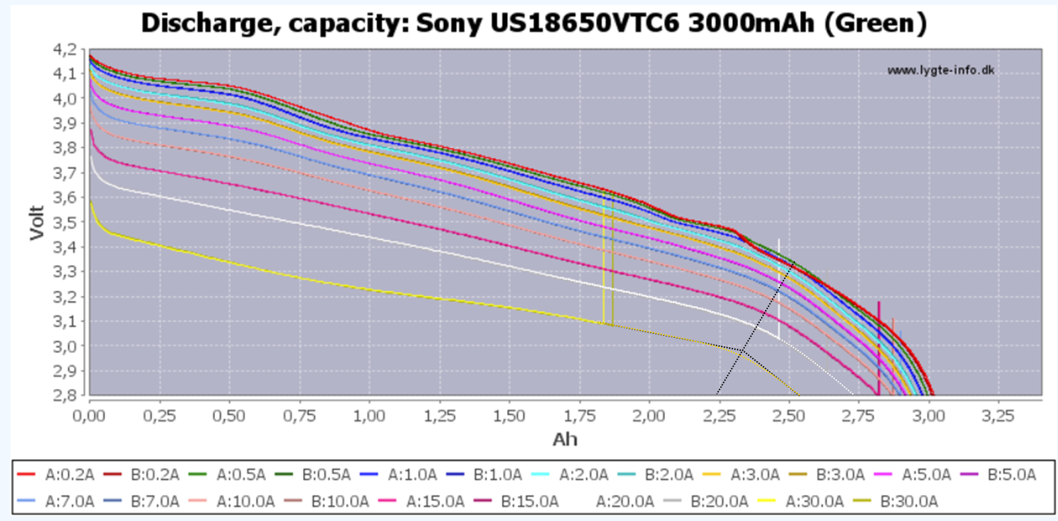
Beachte!
Eigentlich muss für eine saubere Analyse der SOC nicht auf die Theoretische Entladekapazität der zelle sondern auf die bei zustand erreichbare referenziert werden, heißt 100% bei 30A sind nicht 3Ah sondern ca. 2,55Ah dies führt allerdings zu einem massiven aufwand wenn die daten aus der tabelle extrahiert werden sollen, daher sollte dies durchgeführt werden wenn eigene messdaten vorliegen

Alter Datensatz

 |  | Dischargecurrent [A]
 | 0.083333333333 | 0.2 | 0.5 | 1 | 2 | 3 | 5 | 7 | 10 | 15 | 20 | 30
SOC [%] | 0.000 | 2.847 | 2.842 | 2.837 | 2.835 | 2.833 | 2.832 | 2.83 | 2.825 | 2.81 | 2.8 | 2.72
 | 0.083 | 2.95 | 2.945 | 2.94 | 2.93 | 2.925 | 2.92 | 2.91 | 2.9 | 2.88 | 2.86 | 2.8
 | 0.167 | 3.09 | 3.08 | 3.07 | 3.06 | 3.055 | 3.045 | 3.03 | 3.01 | 2.98 | 2.95 | 2.87
 | 0.250 | 3.25 | 3.25 | 3.24 | 3.23 | 3.21 | 3.2 | 3.157 | 3.15 | 3.12 | 3.07 | 2.98
 | 0.333 | 3.4 | 3.41 | 3.4 | 3.38 | 3.36 | 3.34 | 3.305 | 3.27 | 3.22 | 3.16 | 3.05
 | 0.417 | 3.525 | 3.52 | 3.515 | 3.49 | 3.47 | 3.43 | 3.4 | 3.36 | 3.3 | 3.24 | 3.15
 | 0.500 | 3.66 | 3.65 | 3.63 | 3.6 | 3.57 | 3.5 | 3.45 | 3.37 | 3.31 | 3.31 | 3.16
 | 0.583 | 3.765 | 3.755 | 3.74 | 3.715 | 3.659 | 3.645 | 3.6 | 3.54 | 3.46 | 3.38 | 3.2
 | 0.667 | 3.86 | 3.85 | 3.83 | 3.805 | 3.78 | 3.74 | 3.695 | 3.64 | 3.55 | 3.45 | 3.25
 | 0.750 | 4 | 3.985 | 3.97 | 3.935 | 3.9 | 3.85 | 3.8 | 3.73 | 3.63 | 3.535 | 3.33
 | 0.833 | 4.072 | 4.068 | 4.05 | 4.02 | 3.98 | 3.93 | 3.875 | 3.815 | 3.71 | 3.6 | 3.4
 | 0.917 | 4.18 | 4.17 | 4.15 | 4.13 | 4.11 | 4.08 | 4.02 | 3.97 | 3.88 | 3.77 | 3.59
 | 1.000

 |  | 0.2 | 0.5 | 1 | 2 | 3 | 5 | 7 | 10 | 15 | 20 | 30
 | 0 | 2.847 | 2.842 | 2.837 | 2.835 | 2.833 | 2.832 | 2.83 | 2.825 | 2.81 | 2.8 | 2.72
 | 0.090909091 | 2.95 | 2.945 | 2.94 | 2.93 | 2.925 | 2.92 | 2.91 | 2.9 | 2.88 | 2.86 | 2.8
 | 0.181818182 | 3.09 | 3.08 | 3.07 | 3.06 | 3.055 | 3.045 | 3.03 | 3.01 | 2.98 | 2.95 | 2.87
 | 0.272727273 | 3.25 | 3.25 | 3.24 | 3.23 | 3.21 | 3.2 | 3.157 | 3.15 | 3.12 | 3.07 | 2.98
 | 0.363636364 | 3.4 | 3.41 | 3.4 | 3.38 | 3.36 | 3.34 | 3.305 | 3.27 | 3.22 | 3.16 | 3.05
 | 0.454545455 | 3.525 | 3.52 | 3.515 | 3.49 | 3.47 | 3.43 | 3.4 | 3.36 | 3.3 | 3.24 | 3.15
 | 0.545454545 | 3.66 | 3.65 | 3.63 | 3.6 | 3.57 | 3.5 | 3.45 | 3.37 | 3.31 | 3.31 | 3.16
 | 0.636363636 | 3.765 | 3.755 | 3.74 | 3.715 | 3.659 | 3.645 | 3.6 | 3.54 | 3.46 | 3.38 | 3.2
 | 0.727272727 | 3.86 | 3.85 | 3.83 | 3.805 | 3.78 | 3.74 | 3.695 | 3.64 | 3.55 | 3.45 | 3.25
 | 0.818181818 | 4 | 3.985 | 3.97 | 3.935 | 3.9 | 3.85 | 3.8 | 3.73 | 3.63 | 3.535 | 3.33
 | 0.909090909 | 4.072 | 4.068 | 4.05 | 4.02 | 3.98 | 3.93 | 3.875 | 3.815 | 3.71 | 3.6 | 3.4
 | 1 | 4.18 | 4.17 | 4.15 | 4.13 | 4.11 | 4.08 | 4.02 | 3.97 | 3.88 | 3.77 | 3.59

 | 0 | 0.2 | 2 |  | 0 | 0.2 | 2
 | 0.3 | 0.2 | 2.847 |  | 0.1 | 0.2 | 2.847
 | 0.363636364 | 0.2 | 2.95 |  | 0.181818182 | 0.2 | 2.95
 | 0.427272727 | 0.2 | 3.09 |  | 0.263636364 | 0.2 | 3.09
 | 0.490909091 | 0.2 | 3.25 |  | 0.345454545 | 0.2 | 3.25
 | 0.554545455 | 0.2 | 3.4 |  | 0.427272727 | 0.2 | 3.4
 | 0.618181818 | 0.2 | 3.525 |  | 0.509090909 | 0.2 | 3.525
 | 0.681818182 | 0.2 | 3.66 |  | 0.590909091 | 0.2 | 3.66
 | 0.745454545 | 0.2 | 3.765 |  | 0.672727273 | 0.2 | 3.765
 | 0.809090909 | 0.2 | 3.86 |  | 0.754545455 | 0.2 | 3.86
 | 0.872727273 | 0.2 | 4 |  | 0.836363636 | 0.2 | 4
 | 0.936363636 | 0.2 | 4.072 |  | 0.918181818 | 0.2 | 4.072
 | 1 | 0.2 | 4.18 |  | 1 | 0.2 | 4.18
 | 0.3 | 0.5 | 2.842 |  | 0 | 0.5 | 2
 | 0.363636364 | 0.5 | 2.945 |  | 0.1 | 0.5 | 2.842
 | 0.427272727 | 0.5 | 3.08 |  | 0.181818182 | 0.5 | 2.945
 | 0.490909091 | 0.5 | 3.25 |  | 0.263636364 | 0.5 | 3.08
 | 0.554545455 | 0.5 | 3.41 |  | 0.345454545 | 0.5 | 3.25
 | 0.618181818 | 0.5 | 3.52 |  | 0.427272727 | 0.5 | 3.41
 | 0.681818182 | 0.5 | 3.65 |  | 0.509090909 | 0.5 | 3.52
 | 0.745454545 | 0.5 | 3.755 |  | 0.590909091 | 0.5 | 3.65
 | 0.809090909 | 0.5 | 3.85 |  | 0.672727273 | 0.5 | 3.755
 | 0.872727273 | 0.5 | 3.985 |  | 0.754545455 | 0.5 | 3.85
 | 0.936363636 | 0.5 | 4.068 |  | 0.836363636 | 0.5 | 3.985
 | 1 | 0.5 | 4.17 |  | 0.918181818 | 0.5 | 4.068
 | 0.3 | 1 | 2.837 |  | 1 | 0.5 | 4.17
 | 0.363636364 | 1 | 2.94 |  | 0 | 1 | 2
 | 0.427272727 | 1 | 3.07 |  | 0.1 | 1 | 2.837
 | 0.490909091 | 1 | 3.24 |  | 0.181818182 | 1 | 2.94
 | 0.554545455 | 1 | 3.4 |  | 0.263636364 | 1 | 3.07
 | 0.618181818 | 1 | 3.515 |  | 0.345454545 | 1 | 3.24
 | 0.681818182 | 1 | 3.63 |  | 0.427272727 | 1 | 3.4
 | 0.745454545 | 1 | 3.74 |  | 0.509090909 | 1 | 3.515
 | 0.809090909 | 1 | 3.83 |  | 0.590909091 | 1 | 3.63
 | 0.872727273 | 1 | 3.97 |  | 0.672727273 | 1 | 3.74
 | 0.936363636 | 1 | 4.05 |  | 0.754545455 | 1 | 3.83
 | 1 | 1 | 4.15 |  | 0.836363636 | 1 | 3.97
 | 0.3 | 2 | 2.835 |  | 0.918181818 | 1 | 4.05
 | 0.363636364 | 2 | 2.93 |  | 1 | 1 | 4.15
 | 0.427272727 | 2 | 3.06 |  | 0 | 2 | 2
 | 0.490909091 | 2 | 3.23 |  | 0.1 | 2 | 2.835
 | 0.554545455 | 2 | 3.38 |  | 0.181818182 | 2 | 2.93
 | 0.618181818 | 2 | 3.49 |  | 0.263636364 | 2 | 3.06
 | 0.681818182 | 2 | 3.6 |  | 0.345454545 | 2 | 3.23
 | 0.745454545 | 2 | 3.715 |  | 0.427272727 | 2 | 3.38
 | 0.809090909 | 2 | 3.805 |  | 0.509090909 | 2 | 3.49
 | 0.872727273 | 2 | 3.935 |  | 0.590909091 | 2 | 3.6
 | 0.936363636 | 2 | 4.02 |  | 0.672727273 | 2 | 3.715
 | 1 | 2 | 4.13 |  | 0.754545455 | 2 | 3.805
 | 0.3 | 3 | 2.833 |  | 0.836363636 | 2 | 3.935
 | 0.363636364 | 3 | 2.925 |  | 0.918181818 | 2 | 4.02
 | 0.427272727 | 3 | 3.055 |  | 1 | 2 | 4.13
 | 0.490909091 | 3 | 3.21 |  | 0 | 3 | 2
 | 0.554545455 | 3 | 3.36 |  | 0.1 | 3 | 2.833
 | 0.618181818 | 3 | 3.47 |  | 0.181818182 | 3 | 2.925
 | 0.681818182 | 3 | 3.57 |  | 0.263636364 | 3 | 3.055
 | 0.745454545 | 3 | 3.659 |  | 0.345454545 | 3 | 3.21
 | 0.809090909 | 3 | 3.78 |  | 0.427272727 | 3 | 3.36
 | 0.872727273 | 3 | 3.9 |  | 0.509090909 | 3 | 3.47
 | 0.936363636 | 3 | 3.98 |  | 0.590909091 | 3 | 3.57
 | 1 | 3 | 4.11 |  | 0.672727273 | 3 | 3.659
 | 0.3 | 5 | 2.832 |  | 0.754545455 | 3 | 3.78
 | 0.363636364 | 5 | 2.92 |  | 0.836363636 | 3 | 3.9
 | 0.427272727 | 5 | 3.045 |  | 0.918181818 | 3 | 3.98
 | 0.490909091 | 5 | 3.2 |  | 1 | 3 | 4.11
 | 0.554545455 | 5 | 3.34 |  | 0 | 5 | 2
 | 0.618181818 | 5 | 3.43 |  | 0.1 | 5 | 2.832
 | 0.681818182 | 5 | 3.5 |  | 0.181818182 | 5 | 2.92
 | 0.745454545 | 5 | 3.645 |  | 0.263636364 | 5 | 3.045
 | 0.809090909 | 5 | 3.74 |  | 0.345454545 | 5 | 3.2
 | 0.872727273 | 5 | 3.85 |  | 0.427272727 | 5 | 3.34
 | 0.936363636 | 5 | 3.93 |  | 0.509090909 | 5 | 3.43
 | 1 | 5 | 4.08 |  | 0.590909091 | 5 | 3.5
 | 0.3 | 7 | 2.83 |  | 0.672727273 | 5 | 3.645
 | 0.363636364 | 7 | 2.91 |  | 0.754545455 | 5 | 3.74
 | 0.427272727 | 7 | 3.03 |  | 0.836363636 | 5 | 3.85
 | 0.490909091 | 7 | 3.157 |  | 0.918181818 | 5 | 3.93
 | 0.554545455 | 7 | 3.305 |  | 1 | 5 | 4.08
 | 0.618181818 | 7 | 3.4 |  | 0 | 7 | 2
 | 0.681818182 | 7 | 3.45 |  | 0.1 | 7 | 2.83
 | 0.745454545 | 7 | 3.6 |  | 0.181818182 | 7 | 2.91
 | 0.809090909 | 7 | 3.695 |  | 0.263636364 | 7 | 3.03
 | 0.872727273 | 7 | 3.8 |  | 0.345454545 | 7 | 3.157
 | 0.936363636 | 7 | 3.875 |  | 0.427272727 | 7 | 3.305
 | 1 | 7 | 4.02 |  | 0.509090909 | 7 | 3.4
 | 0.3 | 10 | 2.825 |  | 0.590909091 | 7 | 3.45
 | 0.363636364 | 10 | 2.9 |  | 0.672727273 | 7 | 3.6
 | 0.427272727 | 10 | 3.01 |  | 0.754545455 | 7 | 3.695
 | 0.490909091 | 10 | 3.15 |  | 0.836363636 | 7 | 3.8
 | 0.554545455 | 10 | 3.27 |  | 0.918181818 | 7 | 3.875
 | 0.618181818 | 10 | 3.36 |  | 1 | 7 | 4.02
 | 0.681818182 | 10 | 3.37 |  | 0 | 10 | 2
 | 0.745454545 | 10 | 3.54 |  | 0.1 | 10 | 2.825
 | 0.809090909 | 10 | 3.64 |  | 0.181818182 | 10 | 2.9
 | 0.872727273 | 10 | 3.73 |  | 0.263636364 | 10 | 3.01
 | 0.936363636 | 10 | 3.815 |  | 0.345454545 | 10 | 3.15
 | 1 | 10 | 3.97 |  | 0.427272727 | 10 | 3.27
 | 0.3 | 15 | 2.81 |  | 0.509090909 | 10 | 3.36
 | 0.363636364 | 15 | 2.88 |  | 0.590909091 | 10 | 3.37
 | 0.427272727 | 15 | 2.98 |  | 0.672727273 | 10 | 3.54
 | 0.490909091 | 15 | 3.12 |  | 0.754545455 | 10 | 3.64
 | 0.554545455 | 15 | 3.22 |  | 0.836363636 | 10 | 3.73
 | 0.618181818 | 15 | 3.3 |  | 0.918181818 | 10 | 3.815
 | 0.681818182 | 15 | 3.31 |  | 1 | 10 | 3.97
 | 0.745454545 | 15 | 3.46 |  | 0 | 15 | 2
 | 0.809090909 | 15 | 3.55 |  | 0.1 | 15 | 2.81
 | 0.872727273 | 15 | 3.63 |  | 0.181818182 | 15 | 2.88
 | 0.936363636 | 15 | 3.71 |  | 0.263636364 | 15 | 2.98
 | 1 | 15 | 3.88 |  | 0.345454545 | 15 | 3.12
 | 0.3 | 20 | 2.8 |  | 0.427272727 | 15 | 3.22
 | 0.363636364 | 20 | 2.86 |  | 0.509090909 | 15 | 3.3
 | 0.427272727 | 20 | 2.95 |  | 0.590909091 | 15 | 3.31
 | 0.490909091 | 20 | 3.07 |  | 0.672727273 | 15 | 3.46
 | 0.554545455 | 20 | 3.16 |  | 0.754545455 | 15 | 3.55
 | 0.618181818 | 20 | 3.24 |  | 0.836363636 | 15 | 3.63
 | 0.681818182 | 20 | 3.31 |  | 0.918181818 | 15 | 3.71
 | 0.745454545 | 20 | 3.38 |  | 1 | 15 | 3.88
 | 0.809090909 | 20 | 3.45 |  | 0 | 20 | 2
 | 0.872727273 | 20 | 3.535 |  | 0.1 | 20 | 2.8
 | 0.936363636 | 20 | 3.6 |  | 0.181818182 | 20 | 2.86
 | 1 | 20 | 3.77 |  | 0.263636364 | 20 | 2.95
 | 0.3 | 30 | 2.72 |  | 0.345454545 | 20 | 3.07
 | 0.363636364 | 30 | 2.8 |  | 0.427272727 | 20 | 3.16
 | 0.427272727 | 30 | 2.87 |  | 0.509090909 | 20 | 3.24
 | 0.490909091 | 30 | 2.98 |  | 0.590909091 | 20 | 3.31
 | 0.554545455 | 30 | 3.05 |  | 0.672727273 | 20 | 3.38
 | 0.618181818 | 30 | 3.15 |  | 0.754545455 | 20 | 3.45
 | 0.681818182 | 30 | 3.16 |  | 0.836363636 | 20 | 3.535
 | 0.745454545 | 30 | 3.2 |  | 0.918181818 | 20 | 3.6
 | 0.809090909 | 30 | 3.25 |  | 1 | 20 | 3.77
 | 0.872727273 | 30 | 3.33 |  | 0 | 30 | 2
 | 0.936363636 | 30 | 3.4 |  | 0.1 | 30 | 2.72
 | 1 | 30 | 3.59 |  | 0.181818182 | 30 | 2.8
 |  |  |  |  | 0.263636364 | 30 | 2.87
 |  |  |  |  | 0.345454545 | 30 | 2.98
 |  |  |  |  | 0.427272727 | 30 | 3.05
 |  |  |  |  | 0.509090909 | 30 | 3.15
 |  |  |  |  | 0.590909091 | 30 | 3.16
 |  |  |  |  | 0.672727273 | 30 | 3.2
 |  |  |  |  | 0.754545455 | 30 | 3.25
 |  |  |  |  | 0.836363636 | 30 | 3.33
 |  |  |  |  | 0.918181818 | 30 | 3.4
 |  |  |  |  | 1 | 30 | 3.59

